イージーパン表紙
入力フォーム |  | 下記の項目を選択・入力すると表紙に反映されます↓
 |  |  |  |  |  | TPU640-W1-FN
表題 |  | 納入仕様書 |  |  |  | TPU640-W1-F1 | 床上配管対応防水パン用排水フレキ
現場名 |  | 現場名： |  |  |  | TPR640-W3-FN
現場名： |  | 入力してください（空欄の場合は↑も空欄を選択してください） |  |  |  | TPR640-W3-F1
製品名(防水パン) |  | TPR640N-W3-FN |  |  |  | TPR640N-W3-FN
製品名(排水トラップ) |  |  |  |  |  | TPR640N-W3-F1
 |  | ←専用フレキの追加をご希望の場合は、こちらもお選びください。 |  |  |  | TPR740-W3-FN
日付 |  | 2021-12-13
入力したデータは下記に反映されますので、そのまま印刷してください。

 | 納入仕様書

現場名： | 入力してください（空欄の場合は↑も空欄を選択してください）

製 品 名 |  |  |  | 図 番
床上配管対応防水パン（ＰＰ樹脂製） |  |  |  | TPR640N-W3-FN
床上配管対応防水パン用 排水トラップ（ＡＢＳ樹脂製）

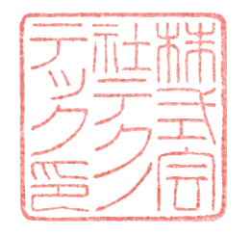
 | 株 式 会 社 テ ク ノ テ ッ ク
 |  |  | 2021-12-13

 |  |  |  |  | 2021-08-27

